Sheet1
附件：
威海市政务服务中心进驻部门窗口收费事项公示清单
收费部门 | 序号 | 收费事项名称 | 收费依据 | 收费标准
威海市威海卫公证处 | 1 | 公证费 | 《山东省发展和改革委员会、山东省司法厅关于印发山东省公证服务收费管理办法和山东省公证服务收费标准的通知》（鲁发改成本〔2021〕829号） | 山东省公证服务收费标准 一、涉及人身权关系的协议 证明婚姻财产、抚养、赡养、法定监护、委托监护、协商监护、寄养、解除收养等与自然人人身权有关的协议按每件600元收取。 二、授权、声明、保证等单方法律行为 按每件500元收取，但用于融资的声明和保证除外。 三、有法律意义的事实和文书 （一）自然人申办的证明出生、生存、死亡、身份、曾用名、住所地、学历、学位、成绩单、经历、职务、职称、资格、有无犯罪记录、婚姻状况、亲属关系、财产权、收入状况、纳税状况、选票、指纹、证书、执照、文本的副本、影印本、节本、译本与原本相符、文书上的签名、印鉴、日期、查无档案记载等有法律意义的事实或者文书按每件150元收取； （二）法人或者其他组织申办的证明资格、资信、章程、决议、收入状况、纳税状况、证书、执照、文书签名等按每件500元收取； （三）劳动(劳务)、出国留学协议按每件600元收取； （四）证明不可抗力、意外事件、票据拒绝、收养关系、抚养事实、认领亲子等法律事实按每件1000元收取。 四、遗嘱 在公证机构办公场所内办理遗嘱公证的，每件1000-2000元；在公证机构办公场所外办理遗嘱公证的，每件2000-4000元。以上费用包含录音、录像、拍照和刻录光盘的费用。 遗赠扶养协议参照遗嘱标准执行。 五、继承、遗赠、赠与 （一）房产类继承、遗赠、赠与 20万元(含)以下部分，收取比例为0.5%，不足500元的，按500元收取； 20万元至200万元（含）部分，收取比例为0.4%； 200万元至300万元（含）部分，收取比例为0.3%； 300万元以上部分，收取比例为0.2%。 公证机构办理房产的继承、遗赠、赠与公证，可以按房产面积计价，具体计费方式为: 房产面积100平方米（含）以下部分，按每平方米60元收取公证服务费；房产面积超过100平方米以上部分，按每平方米50元收取公证服务费。 单套居民房产收取的公证服务费原则上最高不超过10000元。房产价值1000万元以上的，在收取10000元公证服务费基础上，按照房产价值1000万元以上的部分加收1‰公证服务费。 公证机构办理房产的继承、遗赠、赠与公证，应当选择按房产价值或者房产面积计算较低的作为计价标准并予以公示。 (二)非房产类继承、遗赠、赠与 10万元(含)以下部分，收取比例为1.2%，不足500元的，按500元收取； 10万元至20万元(含)部分，收取1%； 20万元至50万元(含)部分，收取0.75%； 50万元至100万元(含)部分，收取0.5%； 100万元至200万元(含)部分，收取0.45%； 200万元至500万元(含)部分，收取0.4%； 500万元至1000万元(含)部分，收取0.35%； 1000万元以上部分，收取0.1%。 同时申请办理房产类和非房产类继承、遗赠、赠与公证的分别计算收取。 六、赋予债权文书强制执行效力 （一）合同标的额在50万元(含)以下的，收取比例为2‰，不足500元的，按500元收取； 50万至100万元(含)部分，收取比例为1.5‰； 100万元至500万元(含)部分，收取比例为1‰； 500万元至2000万元(含)部分，收取比例为0.5‰； 2000万元至5000万元(含)部分，收取比例为0.3‰； 5000万元以上部分，收取比例为0.1‰。 （二）当事人申请出具执行证书的，按申请执行标的额的1.5‰收取，不足500元的，按500元收取。 七、现场监督 现场监督可以按照涉及财产数额收取费用，也可以计时收取。收费方式由双方协商。 按照涉及财产数额收费的，2000万元(含)以下部分，按1‰收取；2000万元以上部分，按0.5‰收取。 计时收费的，每小时1000元，不足1小时按照1小时计算。计费时间自公证人员进入现场开始计算。 八、保全证据 （一）在公证机构办公场所内保全证据的，每件1000-2000元；在公证机构办公场所外保全证据的，每件2000-4000元。 （二）保全邮寄送达证据的，按照上述标准减半收取。 （三）保全证据的时间超过4小时的，按照第二件收费，超过8小时的，按照第三件收费，以此类推。保全证据公证的时间包括公证人员由公证机构到保全地点的在途时间。 九、副本费 每份20元；副本超过50页的，照0.3元/页加收成本费用，副本费每份最高不超过200元。 十、收费减免 （一）重度残疾人、军烈属、享受低保待遇人员申办国家发展改革委、司法部发改价格〔2021〕1081号文件规定的基本公证服务事项，公证服务费用减免比例不低于60%； （二）与领取抚恤金、工伤赔偿金、救济金、劳动保险金有关的公证事项，证明赡养、抚养、扶养协议的公证事项，公证服务费用减免比例不低于40%； （三）年龄超过80周岁的自然人首次申请办理遗嘱公证的，免收公证服务费； （四）办理不超过5

财政部门 | 2 | 城市道路挖掘修复费 | 山东省住房和城乡建设厅关于调整城市道路挖掘修复费标准的通知（鲁建城建字〔2021〕17号） | 按照《山东省城市道路挖掘修复费收费标准》执行。主次干路沥青路面：500元/平方米；支路与非机动车道沥青路面：400元/平方米；条（料）石路面：450元/平方米；彩色沥青路面：520元/平方米：水泥混凝土路面：450元/平方米；彩色方砖：215元/平方米；人行步道方砖：200元/平方米；砂石路面：90元/平方米。
威海市不动产登记中心 | 3 | 住宅类不动产 | 1、财政部、国家发改委财税（2016）79号； 2、国家发改委、财政部发改价格规（2016）2559号； 3、财政部、国家发改委财税（2019）45号； 4、财政部、国家发改委财税（2019）第53号 | 80
 | 4 | 非住宅类不动产 |  | 550
交通运输局 | 5 | 经营性道路客货运输驾驶员从业资格专业知识应用能力考试收费 | 《山东省发展和改革委员会 山东省财政厅关于明确经营性道路客货运输驾驶员从业资格专业知识应用能力考试收费标准的通知》（鲁发改成本〔2022〕790号） | 专业知识应用能力考试80元/人次
 | 6 | 经营性道路客货运输驾驶员从业资格理论考试收费 | 《山东省交通运输厅关于经营性道路客货运输驾驶员从业资格理论考试收费标准的通知》（鲁交财〔2022〕37号） | 理论考试58元/人次
外事证照中心 | 7 | 认证费 | 国家物价局、财政部〔1992〕198号、国家计委、财政部计价格〔1999〕466号、鲁价费发〔1999〕300号 | 经济类文书100元，民事类文书50元，认证加急费50元；代办费60元，代办加急费30元。（以上为每份公证内容的收费标准，一本公证书多内容的按内容数加倍收费。）
 | 8 | 签证费 | 因公签证：国家计委、财政部计价格〔1999]466号、鲁价费发〔1999)300号、鲁价费函〔2016〕96号因私签证：发改价格〔2014〕2732号 | 每国、每人次 240 元，加急费 20 元
 | 9 | 使、领馆认证费、签证费（代收） | 使、领馆公布的认证、签证费 | 使、领馆认证、签证费标准
国家税务总局威海市环翠区税务局 | 10 | 水土保持补偿费 | 1.山东省发展和改革委员会 山东省财政厅 山东省水利厅《关于水土保持补偿费收费标准的通知》（鲁发改成本〔2022〕757号）； 2.山东省财政厅 山东省发展和改革委员会 山东省水利厅 中国人民银行济南分行关于印发《山东省水土保持补偿费征收使用管理办法的通知》鲁财税〔2020〕17号） | 山东省发展和改革委员会 山东省财政厅 山东省水利厅 《关于水土保持补偿费收费标准的通知》（鲁发改成本〔2022〕757号） 一、我省水土保持补偿费按照下列收费标准执行： （一）一般性生产建设项目，按照征占用土地面积开工前一次性计征，每平方米1.2元（不足1平方米的按1平方米计，下同）。 对水利水电工程建设项目，水库淹没区不计征水土保持补偿费。 （二）矿产资源开采项目，建设期间，按照征占用土地面积一次性计征，每平方米1.2元。开采期间，石油、天然气以外的矿产资源，按照矿石开采量（采掘、采剥总量）计征，其中露天开采的每吨1元，非露天开采的每吨0.5元。石油、天然气根据油、气生产井（不包括水井、勘探井）占地面积按年征收，每平方米每年1.2元。每口油、气生产井占地面积按照不超过2000平方米计算；对丛式井每增加一口井，增加计征面积按不超过400平方米计算。 （三）取土、挖砂（河道采砂除外）、采石以及烧制砖、瓦、瓷、石灰的，根据取土、挖沙、采石量，按照每立方米1.2元计征（不足1立方米的按1立方米计，下同）。对缴纳义务人已按前两种方式计征的，不再重复计征。 （四）排放废弃土、石、渣的，根据排放土、石、渣量，按照每立方米1.2元计征。对缴纳义务人已按前三种方式计征的，不再重复计征。 山东省财政厅 山东省发展和改革委员会 山东省水利厅 中国人民银行济南分行关于印发《山东省水土保持补偿费征收使用管理办法的通知》（鲁财税〔2020〕17号） 第十一条 下列情形免征水土保持补偿费： （一）建设学校、医院、幼儿园、养老服务设施、孤儿院、福利院等公益性非营利项目的； （二）农民依法利用农村集体土地新建、翻建自用住房的； （三）按照相关规划开展小型农田水利建设、田间土地整治建设和农村集中供水工程建设的； （四）建设公共租赁住房、棚户区改造、农村危房改造等保障性安居工程的；建设面向城市及社会公众提供公共服务的市政供水、排水与污水处理、黑臭水体整治、城市生活垃圾处理、园林绿化等市政生态环境保护基础设施项目的； （五）建设军事设施的； （六）按照水土保持规划开展水土流失治理活动的； （七）依据法律、行政法规和国务院规定免征水土保持补偿费的。
国家税务总局威海市 环翠区税务局 | 11 | 海域使用权审核 （海域使用金） | 《中华人民共和国海域使用管理法》 《山东省海域使用管理条例》 《国家税务总局山东省税务局 山东省财政厅山东省海洋局 中国人民银行山东省分行关于印发<山东省海域使用金征缴工作流程>的通知》(鲁税函〔2023〕155号) | 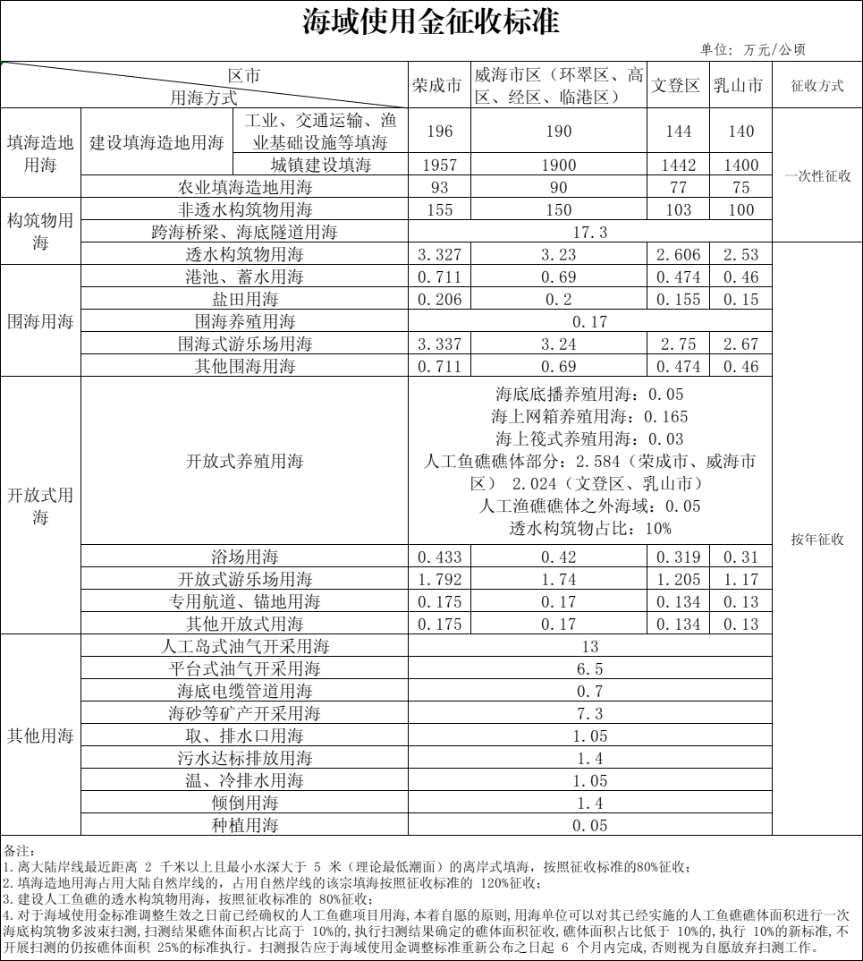
国家税务总局威海市 环翠区税务局 | 12 | 防空地下室易地建设费 | 《山东省人民防空工程管理办法》、《山东省国防动员办公室关于规范防空地下室易地建设审批条件的意见》（鲁国动办发〔2023〕8号） | 1800元/平方米
水务集团 | 13 | 城市基础设施配套费 | 威政发[2024]23号 | 城市基础设施配套费按照建设工程规划许可证审定的建筑面积征收，威海市中心城区征收标准为地上建筑每平方米225元、地下建筑每平方米65元。其中，工业项目中的生产厂房、仓库及其他生产性附属设施，征收标准为每平方米55元。
热电集团 | 14 | 冬季采暖收费 | 威价管发〔2004〕150 号 威发改发〔2021〕353 号 | 1.居民用热25元／m²(使用面积） 2.非居民用热33. 9元／m²(建筑面积） 3.中小学校16元／m²(建筑面积） 4.最低生活保障对象23元／m²(使用面积）
 |  |  | 威价发〔2015〕50号 | 公立幼儿园、托儿所16元／m²(建筑面积）
 |  |  | 威发改发〔2019〕58号 | 非营利社会福利场所25元／m²(使用面积）
 |  |  | 威价发〔2014〕1号 | 居委会服务设施25元／m²(使用面积）
 |  |  | 威价管发〔2004〕152号 | 换热器100元／年
 | 15 | 城市基础设施配套费 | 威政办发〔2003〕23号 | 1.集中供热管网覆盖区域内的旧楼居民加入集中供暖25元／m²(建筑面积） 2.集中供热未覆盖区域内的集体增容、非居民楼加入集中供热55元／m²(建筑面积）
 |  |  | 威财非税〔2015〕9号 | 换热器200元
广电网络 | 16 | 有线电视安装收费 | 威价综费发〔2010〕62号 | 250元／每终端
港华燃气 | 17 | 城市基础设施配套费 | 威政办发【2003】23号 | 新建住宅楼（含集体宿舍）、办公楼（含综合楼）、商业经营用房的，城市基础设施配套费按建筑面积每平方米收取管道燃气设施安装费30元
 |  |  | 威财非税【2015】9号 | 新建办公楼、商业经营用房、综合楼的非居民居住部分，暂不收取管道燃气设施安装费，确需安装管道燃气设施的，由管道燃气安装部门按8000元／灶另行收取
 |  |  | 威财非税【2019】14号 | 1.《威海市人民政府办公室关于收取城市基础设施配套费有关问题的通知》（威政办发〔2003〕23号）中的“旧楼房”不包括别墅 2.别墅的征收标准继续按照近年来实际工作中具体执行的标准予以收取，即管道燃气设施安装费按照别墅的建筑面积每平方米30元收取
 |  |  | 威政发[2024]23号 | 城市基础设施配套费按照建设工程规划许可证审定的建筑面积征收，威海市中心城区征收标准为地上建筑每平方米225元、地下建筑每平方米65元。其中，工业项目中的生产厂房、仓库及其他生产性附属设施，征收标准为每平方米55元。
 |  | 居民用气（普通用户） | 威发改发【2024】237号 | 一档 0-216立方米（含） 3.28元 /立方米
 |  |  |  | 二档 216-336立方米（含） 3.86元/立方米
 |  |  |  | 三档 336立方米以上 4.73元/立方米
 |  | 居民用气（不具备集中供热条件的天然气用户） | 威发改发【2024】237号 | 一档 0-1800立方米（含） 3.28元/立方米
 |  |  |  | 二档 1800立方米以上 3.86元/立方米
 |  | 非居民用气（学校、幼儿园、托育机构、社会福利场所、城乡社区居（村）民委员会及居民住宅小区公共场所） | 威发改发【2024】237号 | 不实行阶梯价 3.57元/立方米
 |  | 非居民用气基准价 | 威发改发【2025】297号 | 不实行阶梯价 4.28元/立方米
国盾印章 | 18 | 印章收费 | 政府招标 | 公章30元、财务章30元、发票章20元、法人章19元

